HISTORICO INTERNET-TELEFONIA
CONSUMOS TELEFONIA ALSC SEMESTRE I 2018
CUENTA | MES | VALOR FIJO | VALOR CELULAR
2731678 | ENERO | $ 77,965 | $ 44,334 | Las condiciones operativas del sistema de telefonía en 2017 mantenian quince lineas telefónicas en funcionamiento, sin conexión entre sedes, por lo anterior se concentró el sistema en el contrato 175/2017 en el cual el mismo prestador del servicio proporciona servicio de voz ip con 54 extensiones en conexion de las sede administrativa , inspecciones y calvo sur , asi como equipos de telefonia con cargo al mismo contrato, la comunicación a teléfonos moviles no genera cargos adicionales , la ejecución del contrato fue de $28,547,281 por un periodo de doce meses que inicio en diciembre de 2017 y finalizó en diciembre de 2018, solo tres telefonos estan habilitados para uso de telefonía movil sin generar facturción adicional. los contratos anteriores se suspendieron lo que se evidencia en la disminuicion de los pagos por factura en 2018.
153902811 C19 | ENERO | $ 151,377 | $ 0
7989553C19 | ENERO | $ 124,435 | $ 0
4362929C19 | ENERO | $ 213,469 | $ 0
2832055 | ENERO | $ 59,630 | $ 0
2831937 | ENERO | $ 56,840 | $ 0
2731678 | FEBRERO | $ 35,260 | $ 0
2721663 | FEBRERO | $ 129,460 | $ 0
153902811 C19 | FEBRERO | $ 172,120 | $ 0
4362929C19 | FEBRERO | $ 261,460 | $ 0 | Para 2019 se realizó la firma con CONTRATO 262 DE 2018 de la misma modalidad con un valor para los doce meses de $ 26.228.076.
7989553C19 | FEBRERO | $ 128,700 | $ 0 | VALOR | 26,228,076.00
2721663 | MARZO | $ 28,100 | $ 0 | PAGOS REALIZADOS COP 262 / 2018
4362929C19 | MARZO - ABRIL | $ 8,860 | $ 0 | ORDEN DE PAGO | CONTRATISTA | FECHA | VALOR
4362929C19 | MAYO-JUNIO | $ 16,080 | $ 0 | 1382 | ETB | MARZO 19/2019 | $ 6,557,019
 |  | $ 1,463,756 | $ 44,334 | 650 | ETB | JUNIO 07/2019 | $ 4,371,346
CONTRATO VOZ IP 175/2017 | SEMESTRE 1 | $ 14,273,640 |  | CI-262/2018 |  | JULIO | $ 2,185,673
CONSUMOS TELEFONIA ALSC 2017 |  |  |  | CI-262/2018 |  | AGOSTO | $ 2,185,673
FECHA | PRESTADOR | VALOR PAGADO |  | CI-262/2018 |  | SEPTIEMBRE | $ 2,185,673
ENERO | ETB | $ 99,990 |  | CI-262/2018 |  | OCTUBRE | $ 2,185,673
FEBRERO | ETB | $ 1,312,020 |  | CI-262/2018 |  | NOVIEMBRE | $ 2,185,673
 | ETB | $ 525,130 |  | CI-262/2018 |  | DICIEMBRE | $ 2,185,673
MARZO | ETB | $ 100,750
 | ETB | $ 658,430
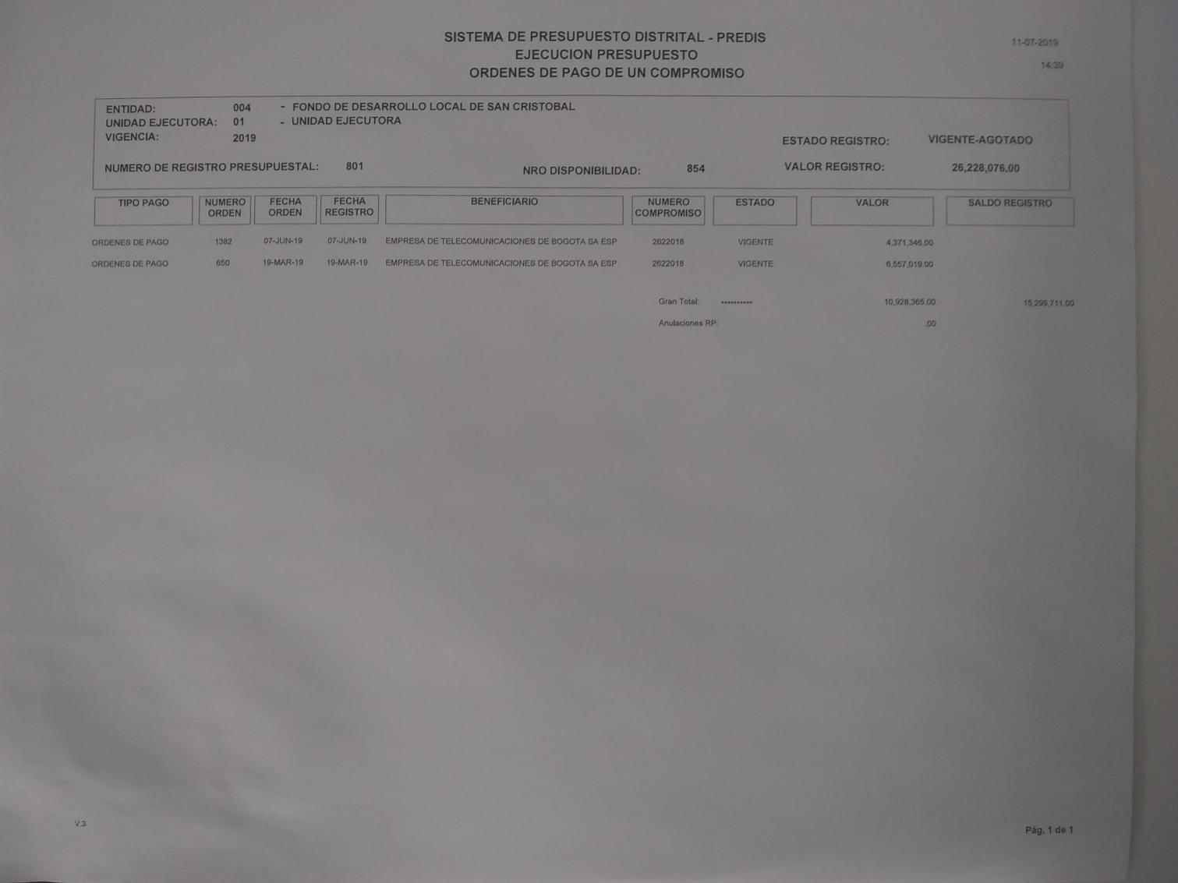
 | ETB | $ 304,840
 | ETB | $ 102,740
ABRIL | ETB | $ 640,080
 | ETB | $ 263,170
 | ETB | $ 104,800
MAYO | ETB | $ 692,410
 | ETB | $ 202,660
JUNIO | ETB | $ 101,530
 | ETB | $ 124,440
 | ETB | $ 513,340
 | ETB | $ 376,540
 | ETB | $ 215,990
 | ETB | $ 100,720
JULIO | ETB | $ 635,570
 | ETB | $ 346,210
 | ETB | $ 103,160
AGOSTO | ETB | $ 757,160
 | ETB | $ 250,140
SEPTIEMBRE | ETB | $ 1,011,220
 | ETB | $ 154,220
 | ETB | $ 221,350
OCTUBRE | ETB | $ 856,910
 | ETB | $ 489,640
NOVIEMBRE | ETB | $ 124,210
 | ETB | $ 431,720
 | ETB | $ 261,460
 | ETB | $ 648,150
DICIEMBRE | ETB | $ 208,700
 | ETB | $ 124,430
 | ETB | $ 803,290
 | ETB | $ 53,300
 |  | $ 13,920,420

CONSUMOS TEELFONIA 2020-I
FECHA | PRESTADOR | VALOR PAGADO
ENERO | ETB | $ 99,990
FEBRERO | ETB | $ 1,312,020
 | ETB | $ 525,130
MARZO | ETB | $ 100,750
 | ETB | $ 658,430
 | ETB | $ 304,840
 | ETB | $ 102,740
ABRIL | ETB | $ 640,080
 | ETB | $ 263,170
 | ETB | $ 104,800
MAYO | ETB | $ 692,410
 | ETB | $ 202,660
JUNIO | ETB | $ 101,530
 | ETB | $ 124,440
 | ETB | $ 513,340
 | ETB | $ 376,540
 | ETB | $ 215,990
 | ETB | $ 100,720

CONSUMOS INTERNET 2020-I (60mbps)
FECHA | PRESTADOR | VALOR PAGADO
ENERO | ETB | $ 1,330,539
FEBRERO | ETB | $ 1,330,539
MARZO | ETB | $ 1,330,539
ABRIL | ETB | $ 1,330,539
MAYO | ETB | $ 1,330,539
JUNIO | ETB | $ 1,330,539

FOTOCOPIADO
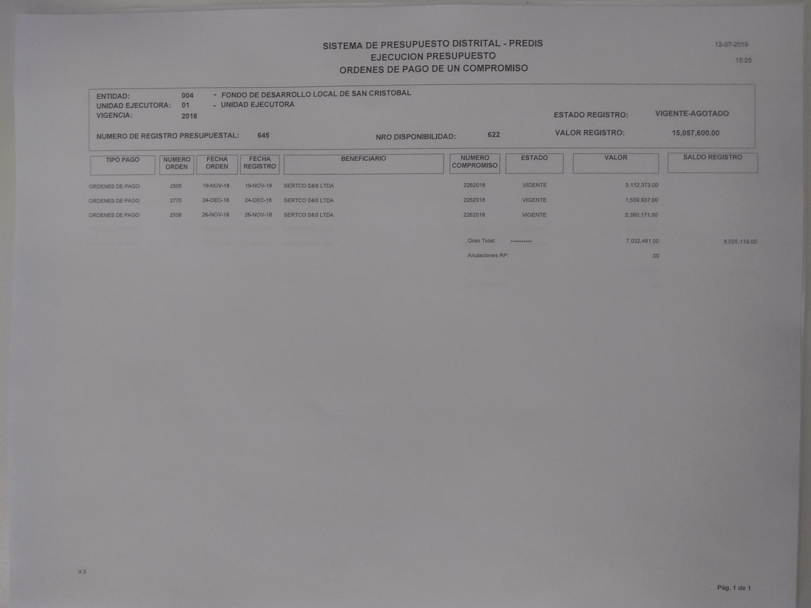
CONSUMOS DE SERVICIO DE FOTOCOPIADO DE LA ALCALDIA LOCAL DE SAN CRISTOBAL
VIGENCIAS 2017 - 30 DE SEPT DE 2018

ITEM | RADICADO | FECHA MES |  | CONTRATISTA | CONTRATO | VALOR | FACTURA
 | 20175410016382 | 16-Jan-17 | 15-Feb-17 | SERTCO | CPS 161-2016 | 2,815,553.00 | 4682
 | 20175410028282 | 16-Feb-17 | 15-Mar-17 | SERTCO | CPS 161-2016 | 2,600,788.00 | 4698
 | 20175410041772 | 16-Mar-17 | 15-Apr-17 | SERTCO | CPS 161-2016 | 2,622,963.00 | 4712
 | 20175410054862 | 16-Apr-17 | 15-May-17 | SERTCO | CPS 161-2016 | 1,879,200.00 | 4739
 | 20175410088942 | 23-Jun-17 | 22-Jul-17 | SERTCO | CPS 161-2016 | 506,750.00 | 4793
 | 20175410098022 | 15-Jun-17 | 14-Jul-17 | SERTCO | CPS 161-2016 | 506,750.00 | 4811
 | 20175410101722 | 15-Jul-17 | 14-Aug-17 | SERTCO | CPS 161-2016 | 508,676.00 | 4819
 | 20175410118392 | 15-Aug-17 | 14-Sep-17 | SERTCO | CPS 161-2016 | 527,662.00 | 4839
 | 20175410129862 | 15-Sep-17 | 14-Oct-17 | SERTCO | CPS 136-2017 | 506,750.00 | 4871
 | 20175410144172 | 16-Oct-17 | 15-Nov-17 | SERTCO | CPS 136-2017 | 506,750.00 | 4888
 | 20185410002632 | 15-Nov-17 | 14-Dec-17 | SERTCO | CPS 136-2017 | 506,750.00 | 4911
 | 20185410013692 | 15-Dec-17 | 14-Jan-18 | SERTCO | CPS 136-2017 | 506,750.00 | 4934
 | 20185410027112 | 15-Jan-18 | 14-Feb-18 | SERTCO | CPS 136-2017 | 1,632,005.00 | 4949
 | 20185410040052 | 15-Feb-18 | 14-Mar-18 | SERTCO | CPS 136-2017 | 1,850,051.00 | 4967
 | 20185410056332 | 15-Mar-18 | 14-Apr-18 | SERTCO | CPS 136-2017 | 1,729,915.00 | 4995
 | 20185410070692 | 15-Apr-18 | 14-May-18 | SERTCO | CPS 136-2017 | 917,914.00 | 5012
 | 20186310086512 | 1-Jun-18 | 14-Jun-18 | SERTCO | CPS 136-2017 | 1,850,000.00 | 5059
 | 20185410123002 | 25-Jul-18 | 31-Aug-18 | SERTCO | CPS-226-2018 | 2,380,171.00 | 5079
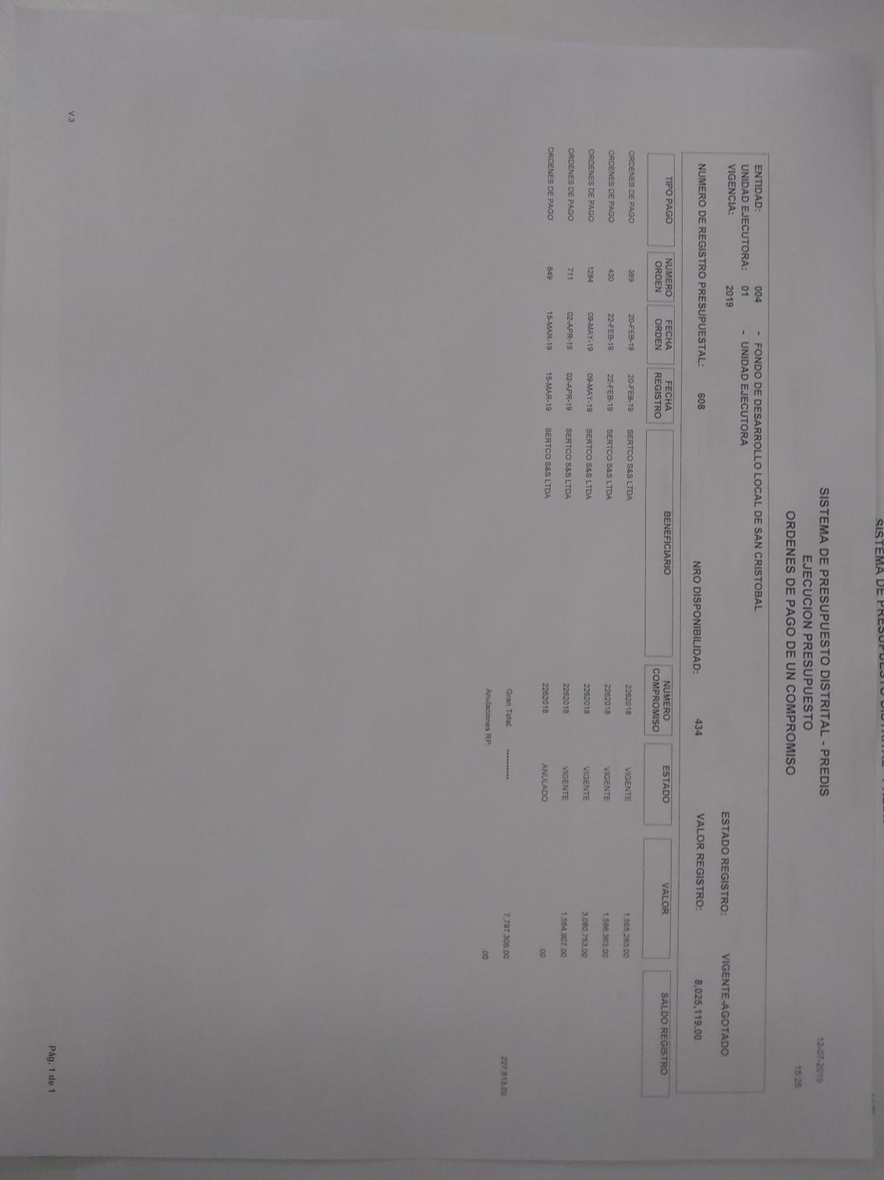
 | 20185410133502 | 1-Sep-18 | 30-Sep-18 | SERTCO | CPS-226-2018 | 1,511,894.00 | 5091
 | 20185433333502 | 1-Oct-18 | 31-Oct-18 | SERTCO | CPS-226-2018 | 1,623,524.00 | 5102
 | 20186110133502 | 1-Nov-18 | 30-Nov-18 | SERTCO | CPS-226-2018 | 1,536,289.00 | 5123
 | 20185410023502 | 1-Dec-18 | 31-Dec-18 | SERTCO | CPS-226-2018 | 1,589,233.00 | 5142

 |  | consumo vigencia 2017 |  |  |  | 12,981,842.00
 |  | consumo vigencia 2018 |  |  |  | 16,620,996.00

 |  | total |  |  |  | 29,602,838.00

 |  |  |  | CONCEPTO | ENERO | FEBRERO | MARZO | ABRIL | MAYO | JUNIO
 |  |  |  | FOTOCOPIAS | 25286 | 24944 | 27079 | 24027 | 26211 | CONTRATO FINALIZADO
 |  |  |  |  | SEPTIEMBRE | OCTUBRE | NOVIEMBRE | DICIEMBRE
 |  |  |  |  | 23556 | 18322 | 22175 | 20119
 |  |  |  |  | $ 1,068,736.00 | $ 846,815.00 | $ 1,006,080.00 | $ 912,799.00

